Solicitud gráfica
 | Área: | Ciencias Naturales |  |  | Fecha:
 | Grado: | 10
 | Título del tema: | Los sólidos y los gases |  |  | ¿Cuaderno de estudio o recurso? | Recurso
 | Editor: | Lyz Marcela Bernal |  |  | Motor del recurso | Diaporama F1

 | Código guión o recurso: | CN_10_14_REC10 | ← Para determinar este código, visite la hoja de Ayuda
 |  |  |  |  | ESPECIFICACIÓN DE ARCHIVOS A ENTREGAR
Núm. | Archivo Shutterstock o ruta en web | Imagen para: | Tipo | Ubicación de la imagen en el recurso Diaporama F1 | Nombre imagen SMALL | Tamaño imagen SMALL | Nombre imagen ZOOM | Tamaño imagen ZOOM | Descripción | Observaciones
IMG01 | 399843496 | Recurso Diaporama F1 | Fotografía | Contenido | CN_10_14_REC10_IMG01.png | 950 x 608 px |  |  | 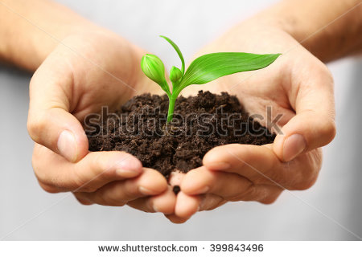 | Dejar plantilla en blanco en la parte superior para texto.
IMG02 | ver descripción y observaciones | Recurso Diaporama F1 | Ilustración | Contenido | CN_10_14_REC10_IMG02.png | 950 x 608 px |  |  | 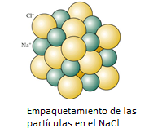 | realizar ilustración igual a la imagen guía.Dejar plantilla en blanco a la mitad del lado izquierdo.
IMG03 | ver descripción y observaciones | Recurso Diaporama F1 | Ilustración | Contenido | CN_10_14_REC10_IMG03.png | 950 x 608 px |  |  |  | realizar ilustración igual a la imagen guía.Dejar plantilla en blanco a la mitad del lado izquierdo.
IMG04 | 33293548 | Recurso Diaporama F1 | Fotografía | Contenido | CN_10_14_REC10_IMG04.png | 950 x 608 px |  |  |  | Dejar plantilla en blanco a la mitad del lado izquierdo.
IMG05 | 376510849 | Recurso Diaporama F1 | Fotografía | Contenido | CN_10_14_REC10_IMG05.png | 950 x 608 px |  |  |  | Dejar plantilla en blanco a la mitad del lado izquierdo.
IMG06 | 162155150 | Recurso Diaporama F1 | Fotografía | Contenido | CN_10_14_REC10_IMG06.png | 950 x 608 px |  |  |  | Dejar plantilla en blanco a la mitad del lado izquierdo.
IMG07 | 153827153 | Recurso Diaporama F1 | Fotografía | Contenido | CN_10_14_REC10_IMG07.png | 950 x 608 px |  |  | 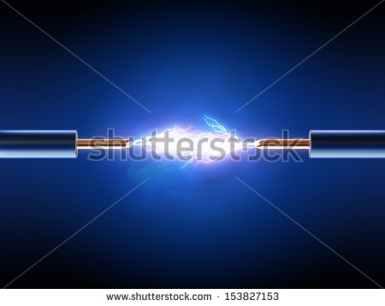 | Dejar plantilla en blanco a la mitad del lado izquierdo.
IMG08 | 173516444 | Recurso Diaporama F1 | Fotografía | Contenido | CN_10_14_REC10_IMG08.png | 950 x 608 px |  |  | 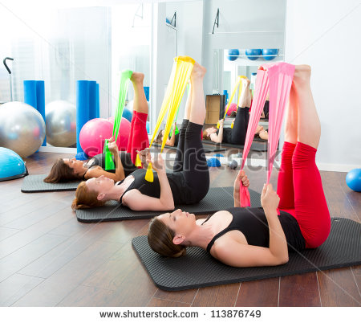 | Dejar plantilla en blanco a la mitad del lado izquierdo. La imagen fue tomada de 113876749, en el código de shutherstock aparece uno que no se deja cambiar, hacer caso omiso
IMG09 | 309498371 | Recurso Diaporama F1 | Ilustración | Contenido | CN_10_14_REC10_IMG09.png | 950 x 608 px |  |  |  | Realizar ilustración igual a la imagen guia, la cual fue adaptada de shutherstock 309498371, 141143170 y 190910792 respectivamente. Dejar plantilla en blanco a la mitad del lado izquierdo.
IMG10 | 366937658 | Recurso Diaporama F1 | Ilustración | Contenido | CN_10_14_REC10_IMG10.png | 950 x 608 px |  |  | 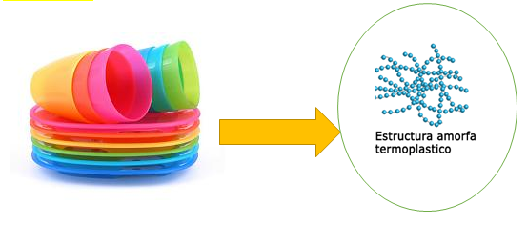 | Realizar ilustración igual a la imagen guía. Omitir código de shutherstock que no fue posible borrar. Dejar plantilla en blanco a la mitad del lado izquierdo.

